Sheet1
30分以下不可用
40-70质量差
80曝光问题
90质量优



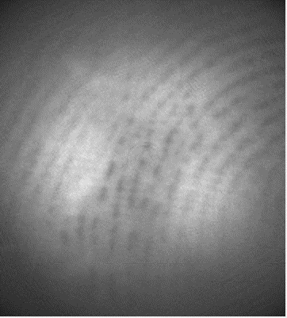
 | 分数 | 标准 |  |  | 分数 | 标准
 |  | 清晰度 | 曝光 | 采图失真 |  | 清晰度 | 曝光 | 纹路失真
 | 50 | 大部分纹路清晰 | 异常 | 不失真 | 70 | 纹路清晰 | 异常 | 不失真

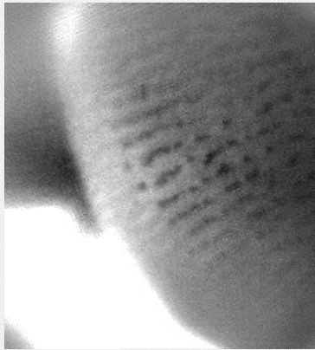

 | 40 | 小部分纹路清晰 | 异常 | 不失真
 |  |  |  |  |  | 清晰度 | 曝光 | 纹路失真
 |  |  |  |  | 80 | 纹路清晰 | 异常 | 不失真

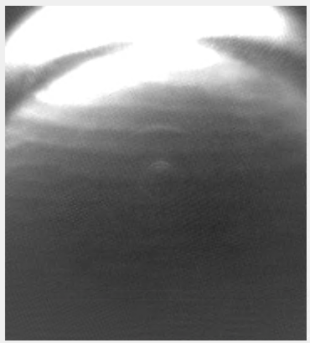
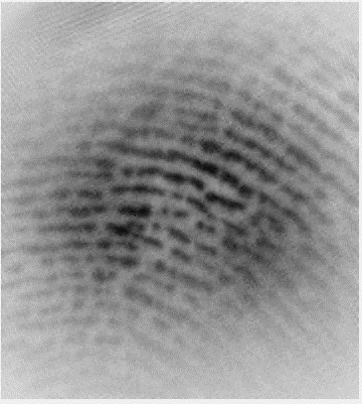
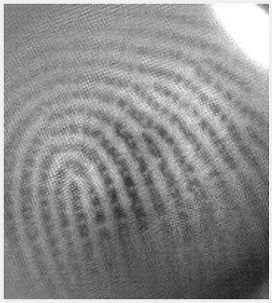
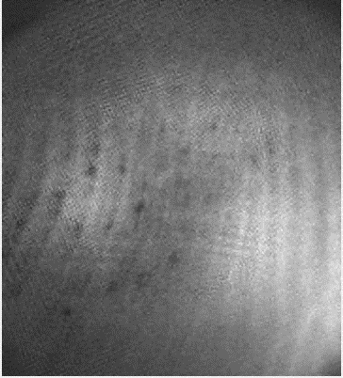
 | 30 | 小部分纹路清晰 | 异常 | 失真 |  | 清晰度 | 曝光 | 纹路失真
 |  |  |  |  | 90 | 纹路清晰 | 正常 | 不失真

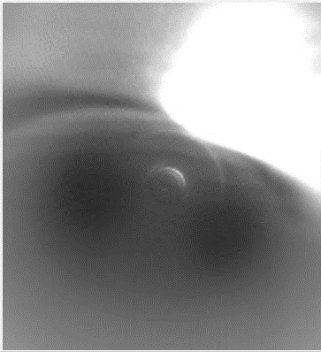
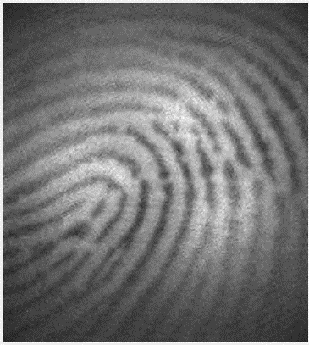
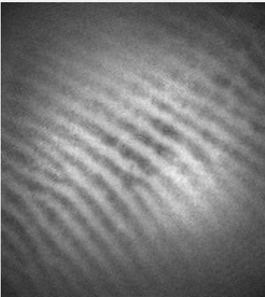
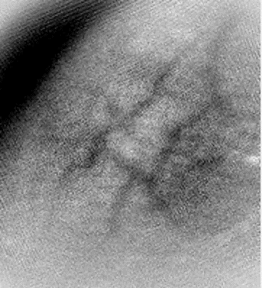
 | 20 | 纹路不清晰 | 异常 | 失真
 |  |  |  |  |  | 清晰度 | 曝光 | 纹路失真
 |  |  |  |  | 100 | 每一处纹路都清晰 | 正常 | 不失真

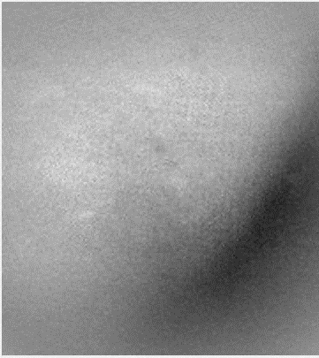
 | 10 | 无纹路 | 0 | 全黑全白

